상품제안서
슬림메쉬백 VIP1형 아모레여행용세트 | 상품코드: F22021

 |  |  |  |  |  |  | 02-412-0044 | www.easy1.co.kr
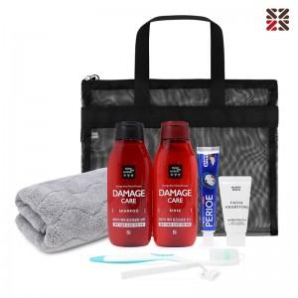

【상세/제작정보】 | 입수량:20개1BOX 배송비 박스당 6000원 vat별도

【인쇄/포장옵션】 | 실크 / OPP(비닐)

【공급단가】 | 수량 | 50~ | 100~ | 500~ | 1,000~ | 2,000~
*VAT별도 | 단가 | 13,000원 | 12,790원 | 12,480원 | 12,160원 | 11,950원

【상품 URL】 | https://easy1.co.kr:443/src/goods_detail.php?gdno=22021

